表紙
容量市場システムマニュアル
容量オークション結果管理
別冊
第2版

001
＜容量オークション結果情報の照会＞

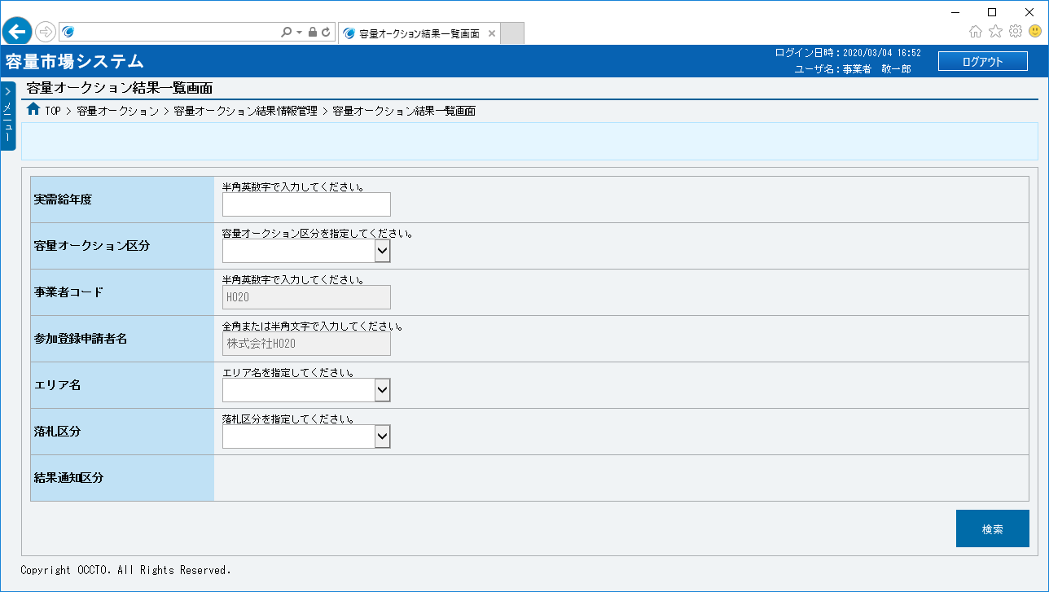
■容量オークション結果一覧画面 | ■容量オークション結果一覧画面_項目説明
 |  | 項目No | 項目名 | 必須／ 任意 | 桁数 | 入力方法 | 表示・入力内容

 |  | 検索条件

 |  | ① | 実需給年度 | 任意 | 4 | 手入力 | 容量オークション結果情報を照会する場合、検索対象の実需給年度を入力してください。

 |  | ② | 容量オークション区分 | 任意 | － | リスト選択 | 容量オークション結果情報を照会する場合、検索対象の容量オークション区分を選択してください。
①
 |  | ③ | 事業者コード | － | － | 表示 | 容量オークション結果情報を照会する場合、検索対象の事業者コードが表示されます。
②
 |  | ④ | 参加登録申請者名 | － | － | 表示 | 容量オークション結果情報を照会する場合、検索対象の参加登録申請者名が表示されます。
③
④
 |  | ⑤ | エリア名 | 任意 | － | リスト選択 | 容量オークション結果情報を照会する場合、検索対象のエリア名を選択してください。

⑤
 |  | ⑥ | 落札区分 | 任意 | － | リスト選択 | 容量オークション結果情報を照会する場合、検索対象の落札区分を選択してください。

⑥
 |  | ⑦ | 結果通知区分 | － | － | － | 検索条件として使用できません。
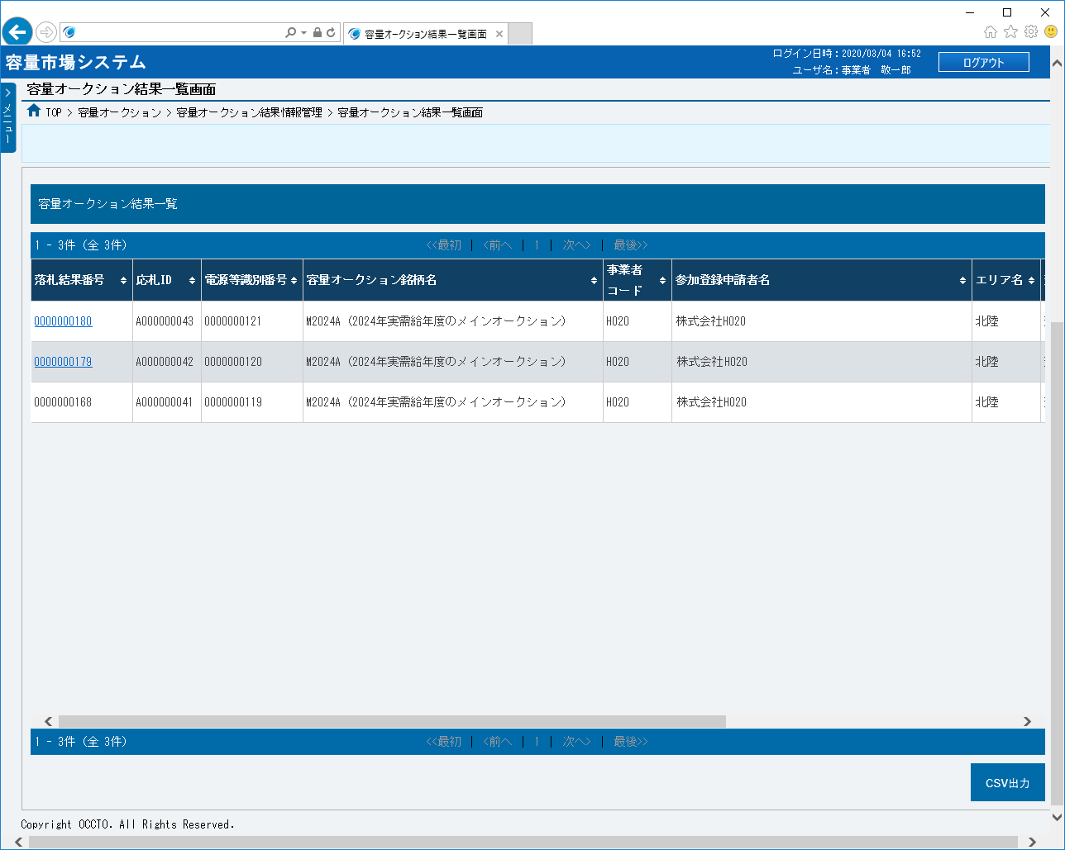
⑦
 |  | ⑧ | 検索 | － | － | ボタン押下 | 容量オークション結果情報を照会する場合、クリックしてください。
⑧
 |  | 容量オークション結果一覧（検索結果）

 |  | ⑨ | データ件数（上部） | － | － | 表示 | 検索結果・表示内容に応じて現在表示中のデータ件数（n-m件目）、データ全件数を表示します。

⑩
 |  | ⑩ | ページ遷移（上部） | － | － | リンク | 検索結果・表示内容に応じてページ遷移のリンクを表示します。 ページを遷移する場合、クリックしてください。
⑨
⑪
⑫
⑬
⑭
⑮
⑯
 |  | ⑪ | 落札結果番号 | － | － | リンク | 検索条件に該当した容量オークション結果情報の落札結果番号が表示されます。 落札電源の詳細を確認する場合、クリックしてください（落札区分：落札の場合）。

 |  | ⑫ | 応札ID | － | － | 表示 | 検索条件に該当した容量オークション結果情報の応札IDが表示されます。

 |  | ⑬ | 電源等識別番号 | － | － | 表示 | 検索条件に該当した容量オークション結果情報の電源等識別番号が表示されます。

 |  | ⑭ | 容量オークション銘柄名 | － | － | 表示 | 検索条件に該当した容量オークション結果情報の容量オークション銘柄名が表示されます。

 |  | ⑮ | 事業者コード | － | － | 表示 | 検索条件に該当した容量オークション結果情報の事業者コードが表示されます。

 |  | ⑯ | 参加登録申請者名 | － | － | 表示 | 検索条件に該当した容量オークション結果情報の参加登録申請者名が表示されます。

 |  | ⑰ | エリア名 | － | － | 表示 | 検索条件に該当した容量オークション結果情報のエリア名が表示されます。

 |  | ⑱ | 落札区分 | － | － | 表示 | 検索条件に該当した容量オークション結果情報の落札区分（落札結果）が表示されます。

 |  | ⑲ | 落札日時 | － | － | 表示 | 検索条件に該当した容量オークション結果情報の落札日時が表示されます（落札区分：落札の場合）。

 |  | ⑳ | 約定容量[kW] | － | － | 表示 | 検索条件に該当した容量オークション結果情報の約定容量が表示されます（落札区分：落札の場合）。

 |  | ㉑ | 約定価格[円/kW] | － | － | 表示 | 検索条件に該当した容量オークション結果情報の約定価格が表示されます（落札区分：落札の場合）。

 |  | ㉒ | 応札受付日時 | － | － | 表示 | 検索条件に該当した容量オークション結果情報の応札受付日時が表示されます。

 |  | ㉓ | 結果通知区分 | － | － | 表示 | 検索条件に該当した容量オークション結果情報の結果通知区分が表示されます。

 |  | ㉔ | データ件数（下部） | － | － | 表示 | 検索結果・表示内容に応じて現在表示中のデータ件数（n-m件目）、データ全件数を表示します。
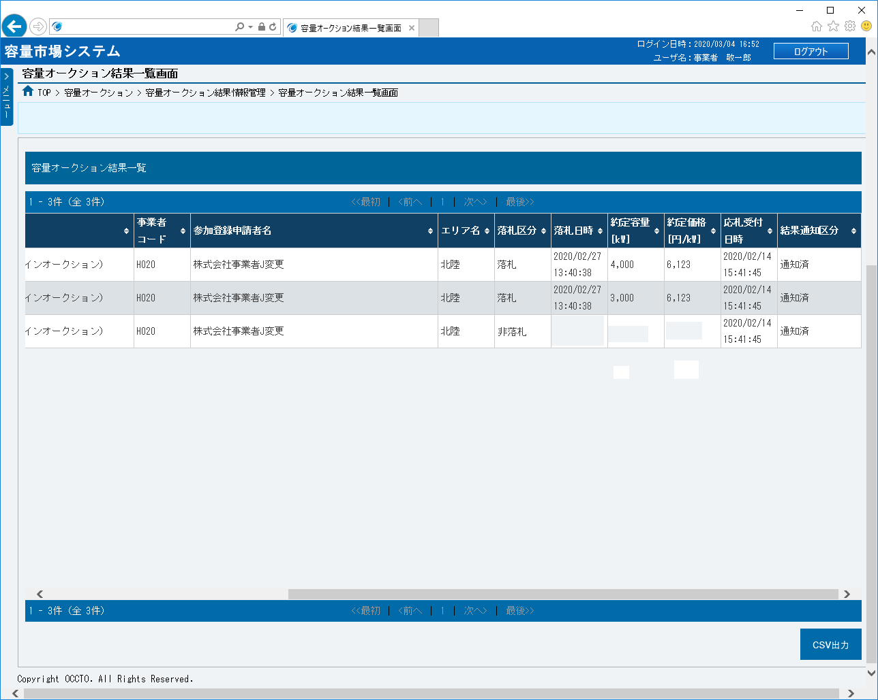
 |  | ㉕ | ページ遷移（下部） | － | － | リンク | 検索結果・表示内容に応じてページ遷移のリンクを表示します。 ページを遷移する場合、クリックしてください。

 |  | ㉖ | CSV出力 | － | － | ボタン押下 | 容量オークション結果一覧をダウンロードする場合、クリックしてください。

⑰
⑱
⑲
⑳
㉑
㉒
㉓

㉕
㉔
㉖

